入力の手引き
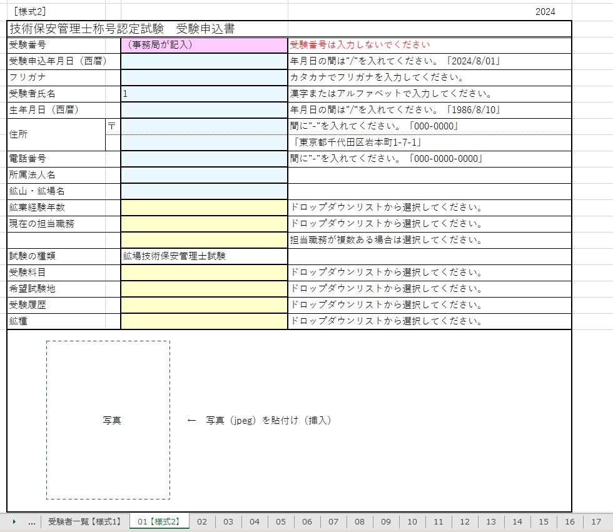
入力の手引き
1 | sheet 01【様式2】から sheet 30 は 右の様に一人一人の受験申込書30名分になっています。
2 | sheet 01【様式2】から sheet 30 の受験申込書に入力すると sheet 受験者一覧【様式1】へ受験者の氏名が反映されます。 （受験者氏名の欄に1から30の数値が入力されていますが、入力する際に 消してください）
3 | 各受験者の証明写真の画像データを所定場所に貼付けてください。
4 | 申込責任者の方は、sheet 受験者一覧【様式1】に必要事項（着色部）を 入力してください。

